Sheet1


Номер на договор: от дата:
Наемодател: |  |  | Наемател: | Ахмед Махмуд
Днес: |  |  | Фирма/организация/: |  | Пауър рент ООД
Пауър Джим ООД |  |  | МОЛ: |  | БУЛСТАТ
БУЛСТАТ: |  |  | Име | Ахмед Махмуд
Тел:0876557977 |  |  | Адрес | Дружба 2 бл.251
Чрез представителя |  | Ахмед Махмуд | ЕГН: |  | Тел | 0885600791
Адрес: София ул.Тирана 14-16 |  |  | № на свидетелство за управление: |  | 11111111
Подпис: |  |  | Издадена на: | 2027-01-06 | От МВР | София
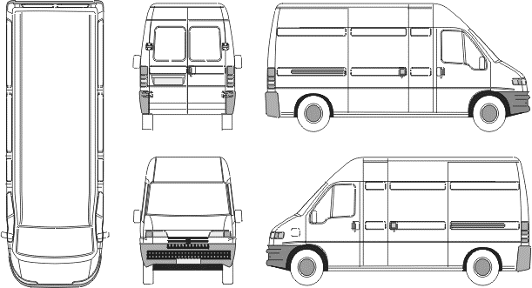

Нает автомобил: |  |  | Състояние на автомобила Предаване:

Марка:Форд | Модел:Транзит |  | Състояние на автомобила Връщане:
Рег.№:СА2974МХ
Шаси
Тарифа: |  |  | Всичко:
5 дни Х ______лв /без ДДС/ |  |  |  |  | Наем:____________.
 |  |  |  | +Допълнителни услуги:____________
Депозит:лв. |  |  |  | Общо дължима сума:200лв.
 | Предаване | Връщане |  | 1.Контактен ключ/аларма/
Дата | 2018-02-08 |  |  | 2.Резервна гума/крик,ключ/
Вид гориво:ДИЗЕЛ | 10:20 |  |  | 3.Ниво течности/в норми/
КМ | 407000 | 407000 |  | 4.Аудио система/CD/
Гориво |  |  |  | 5.Запалка/пепелник/
 |  |  |  | 6.Допълнително оборудване
Автомобилът приет |  |  | Автомобилът предаден
Клиент |  |  | Клиент
 | Подпис: |  |  |  | Подпис:
Автомобилът предаден |  |  | Автомобилът приет
“Пауър Джим ООД” |  |  | “Пауър Джим ООД”

 | Подпис: |  |  |  | Подпис:

